はじめに
 |  | コネクタ関連申請書について

 |  | SIPサイバー/分野間データ連携基盤のコネクタを利用いただき、ありがとうございます。コネクタの利用に向けて、本ファイルの各種申請書について記載しておりますので、ご確認の上、必要書類の提出をお願いいたします。
１. コネクタの情報について
 | コネクタはOSSとして提供しておりますので、下記より資材/情報の取得をお願いいたします。
 |  | ソース等の資材提供URL | https://github.com/CADDE-sip/connector

２. 利用の流れ及び申請書について
 | ID発行等には、申請書が必要となりますので、状況に応じて、下記申請書を活用ください。
 |  | コネクタの 利用申請書 (下図②) | コネクタ利用に際し、はじめて手続きいただく際に活用ください。本申請書にて、コネクタの設定に必要なIDの発行やコンフィグファイルへの設定情報の提供を行います。
 |  | コネクタの 利用変更申請書 (下図④) | CADDEユーザIDが発行されており、利用する機能に変更があった際に活用ください。
 |  | コネクタの 動作確認環境申請書 (下図⑦) | コネクタ環境構築後の動作確認用環境について、利用希望に変更があった際に活用ください。
 | コネクタ利用に向けた流れは、以下の通りです。
 |  | 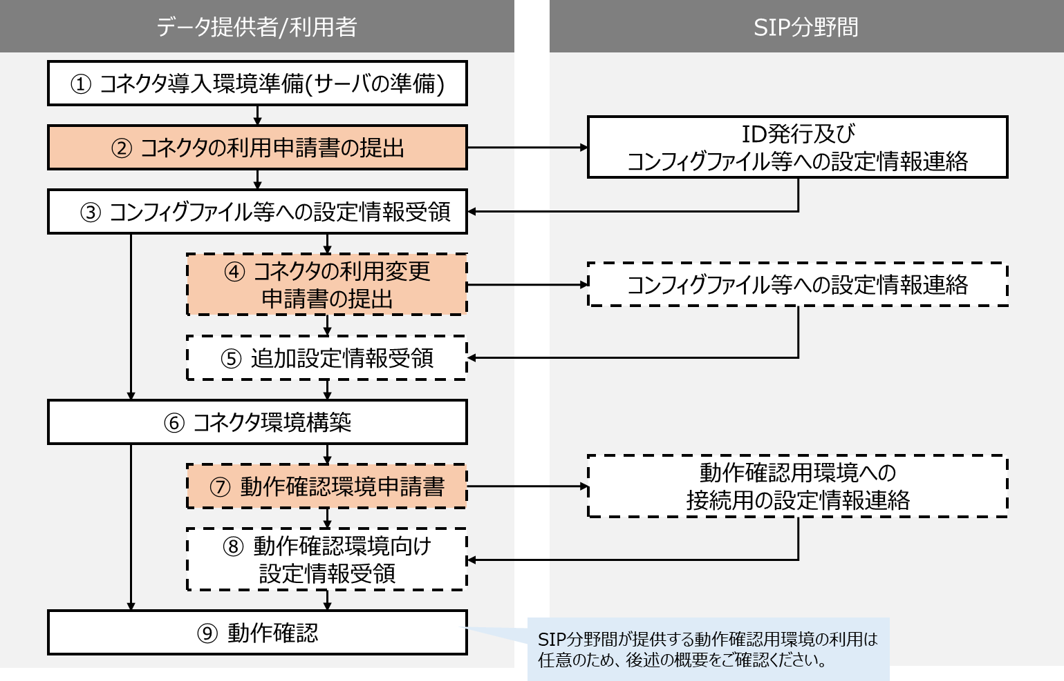

３. 動作確認環境について
 | コネクタ環境構築後に、正常に動作するか等を確認するための環境を準備しております。
 | 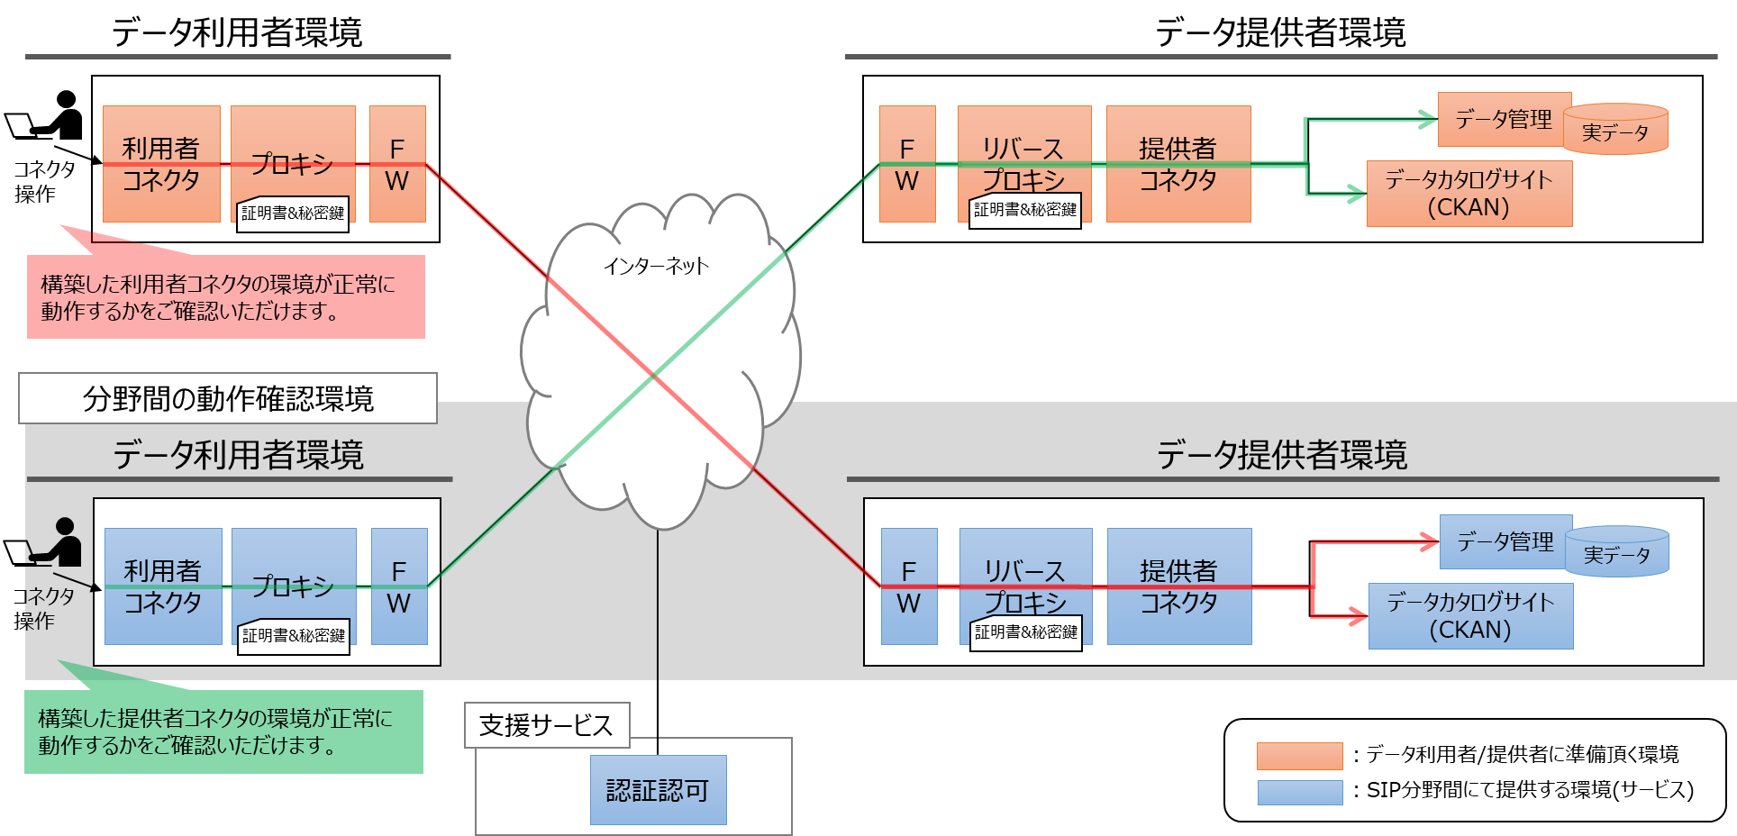

４. お問い合わせ先/申請書提出先
 | コネクタ利用時のご不明点やご質問は、以下の問い合わせ窓口までご連絡ください。
 | また、本申請書は、以下の問い合わせ窓口へご提出ください。
 |  | 分野間データ連携基盤技術 問い合わせ窓口 ＜sip2cadde_support@nii.ac.jp＞
 |  | ※GitHubに、問合せ時の必要項目を記載しておりますので、参照ください。

コネクタ_利用申請書_2022(参考)
 |  | ＜参考＞申請後提供情報(コネクタの利用申請書)

 |  | SIPサイバー/分野間データ連携基盤のコネクタを利用いただき、ありがとうございます。コネクタの利用申請書をご提出いただいた後、担当者にて設定作業を実施し、コンフィグファイルへの設定情報をご案内させていただきます。
１. コンフィグファイルへの設定情報(例)
 | 以下のように、設定情報をテキストに記載して、ご連絡させていただきます。
*********
＜情報：利用者/提供者共通＞
・CADDEユーザID：XXXXX
※CADDEユーザIDは、GitHubのREADEME上では、利用者ID、提供者IDと記載しています。
＜情報：WebApp＞※利用者コネクタの先にアプリケーションを構築される場合
・CADDEユーザID：XXXXX
・CADDEユーザのPW：XXXXX
＜情報：利用者側コネクタ＞
■connector/src/consumer/connector-main/swagger_server/configs/connector.json
・利用者コネクタのID(consumer_connector_id)：※申請書にてご連絡いただく利用者コネクタのURL
・利用者コネクタのシークレット(consumer_connector_secret)：XXXXX
■connector/src/consumer/authentication-authorization/swagger_server/configs/authentication.json
・認証サーバのURL(authentication_server_url) ：XXXXX
※GitHubにて配布しているコンフィグにデフォルトで記載済みです。
■connector/src/consumer/provenance-management/swagger_server/configs/provenance.json
・来歴管理サーバのURL(provenance_management_api_url)：XXXXX
＜情報：提供者側コネクタ＞
■connector/src/provider/authentication-authorization/swagger_server/configs/authentication.json
・認可サーバのURL(authentication_server_url) ：XXXXX
■connector/src/provider/connector-main/swagger_server/configs/connector.json
・提供者コネクタのID(provider_connector_id) ：※申請書にてご連絡いただく提供者コネクタのURL
・提供者コネクタのシークレット(provider_connector_secret) ：XXXXX
■connector/src/provider/provenance-management/swagger_server/configs/provenance.json
・来歴管理サーバのURL(provenance_management_api_url)：XXXXX
**********

